Лист1
 | Лінка | Ціна,грн | Доставка | к-ть ШТ

Корпус : | https://rozetka.com.ua/ua/309596443/p309596443/ | 152 | 60 | 2
MT3608 | https://imrad.com.ua/ua/mt3608-0 | 14 |  | 3
LM2596 | https://imrad.com.ua/ua/lm2596sx-adj-nopb-24592 | 332 |  | 4
BMS | https://arduino.ua/prod8039-plata-zahisty-akymylyatora-1s-li-ion-12a-18650-1sht | 52 |  | 2
PD Трігер | https://arduino.ua/prod3647-modyl-usb-power-delivery-dlya-zaryadnih-ystroistv-qc3-0-12v | 72 |  | 2
Відсік для акумів | https://arduino.ua/prod2725-4cell-18650-battery-holder-through-hole | 78 |  | 2
IP2312 | https://arduino.ua/prod5744-modyl-zaryady-1s-li-ion-akymylyatoriv-na-ip2312 | 72 | 60 | 2
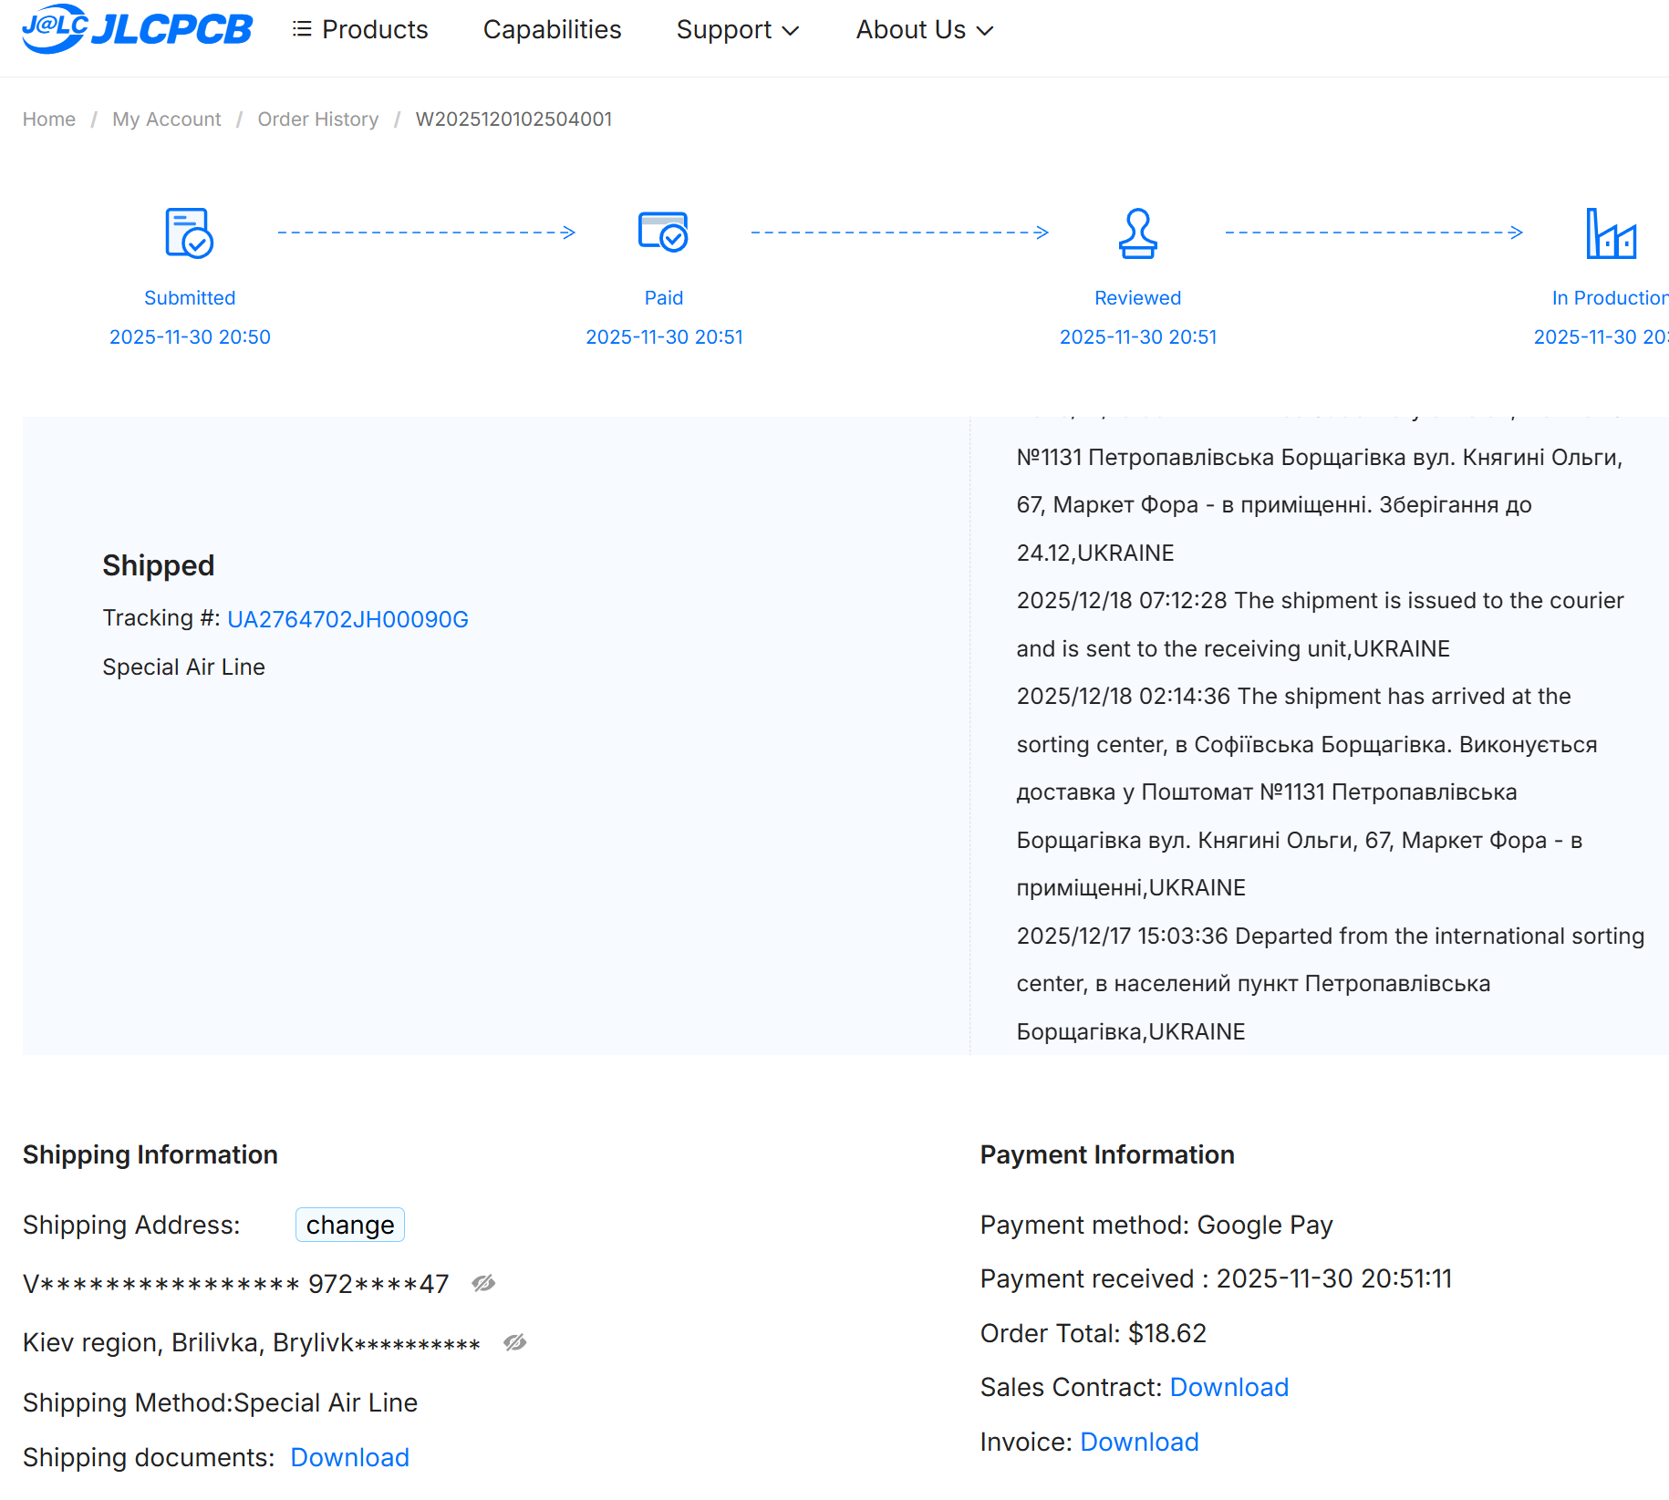
Замовлення плат | див. картинку | 312 |  | 2
Електроліти | https://imrad.com.ua/ua/eeefk1c331p-4 | 48 |  | 4
Стойки | https://imrad.com.ua/ua/hp-20-6 | 13 |  | 8
Стабілітрони | https://imrad.com.ua/ua/bzx384-c4v7-115-9 | 17 |  | 10
Індуктивність силова | https://imrad.com.ua/ua/cdrh124np-220mc-6 | 168 |  | 4
Кераміка 22uF | https://imrad.com.ua/ua/grm21br61e226me44l-1 | 55 |  | 12
Діоди SK56 | https://imrad.com.ua/ua/sk56-3 | 42 |  | 9
Силовий транзистор | https://imrad.com.ua/ua/irf7328trpbf-3 | 75 |  | 2
Запобіжник плавкий | https://imrad.com.ua/ua/0679l9100-01-8 | 44 | 60 | 2

 |  | 1546 | 180

 |  |  | 1726

